Sheet1
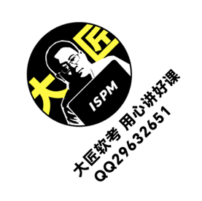
日期 | 沟通类型 | 沟通对象 | 主题 | 内容 | 结果
2021-01-05 | 会议 | 项目团队 | 项目启动会议 | 确定项目目标、范围和关键里程碑 | 项目目标已确认
2021-01-10 | 邮件 | 客户 | 项目进展更新 | 提供项目进展、风险和问题的更新 | 客户已收到更新
2021-01-15 | 电话 | 供应商 | 采购需求确认 | 确定采购需求和交付时间 | 供应商已确认需求
2021-01-20 | 会议 | 项目团队 | 需求讨论会议 | 讨论和澄清项目需求和优先级 | 需求已澄清

